Sheet1
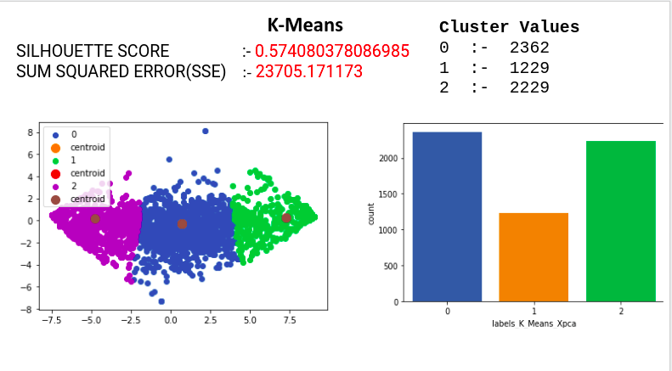
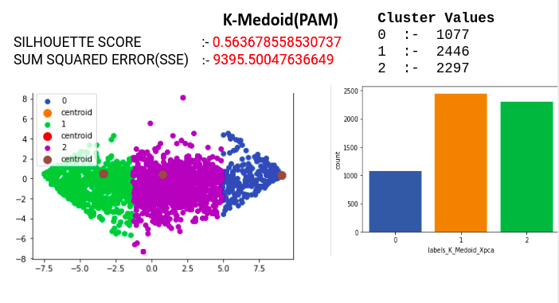
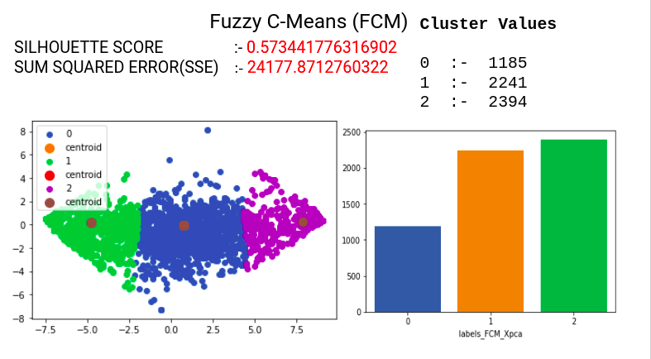
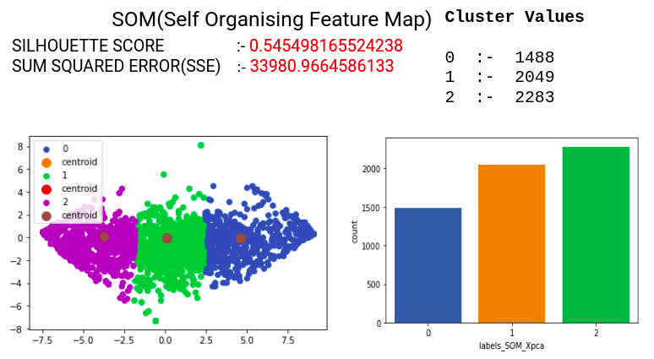
CLUSTERING ALGORITHMS | SUM SQAURED ERROR(SSE) | SILHOUETTE SCORE

K-Means | 23705.171173 | 0.57408037809

K-Medoid(PAM) | 9395.5004764 | 0.56367855853

Fuzzy C-Means (FCM) | 24177.871276 | 0.57344177632

SOM | 33980.966459 | 0.54549816552

